상품제안서
유즈비 오렌지팟 타이머시계 | 상품코드: F19355

 |  |  |  |  |  |  | 02-412-0044 | www.easy1.co.kr
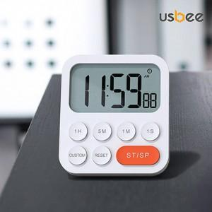 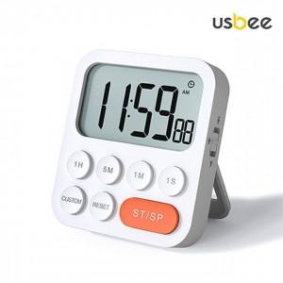 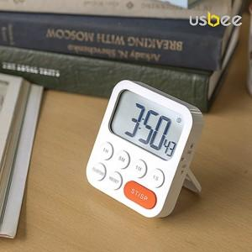

【상세/제작정보】

【인쇄/포장옵션】 | 실크, 레이저 / 포장지포장

【공급단가】 | 수량 | 100~ | 300~ | 500~ | 1,000~ | 3,000~
*VAT별도 | 단가 | 9,750원 | 9,600원 | 9,370원 | 9,000원 | 8,620원

【상품 URL】 | https://easy1.co.kr:443/src/goods_detail.php?gdno=19355

